HOW TO


BBCA Quartier

Fiche candidat

La fiche candidat permet de synthétiser les résultats sur les différents contributeurs des impacts comptabilisés dans le label BBCA Quartier au long des différentes phases du projet :
1. Phase Objectif BBCA
Remplir l'onglet 1.OBJECTIF BBCA avec les données générales du projet, un premier programme (m² et usagers estimés) ainsi qu'un premier calcul de l'indicateur IcQ_Aménagement ou de l'empreinte carbone habitant.
Compléter également les actions réalisées sur les 5 thématiques : construction raisonnée, exploitation maitrisée, usage de sols, mobilité et usages et autres.
2. Phase Conception
Remplir l'onglet 2.CONCEPTION, avec les données plus précises liées au plan masse (surfaces par usage, par lot, usagers) et aux résultats des premières simulations.
Pour cela 3 méthodes sont possibles :
1. Approche simplifiée : Remplir les résultats des 5 indicateurs BBCA Quartier directement. Cette approche n'est possible qu'en cas d'utilisation d'UrbanPrint, qui centralise l'ensemble des calculs. Cette approche ne permet pas de modulation sur le nombre d'usagers du quartier. Celui-ci est alors directement calculé par UrbanPrint.
Seul un déploiement de niveau 1 des lignes et des colonnes de l'Excel est nécessaire.
2. Approche intermédiaire, par contributeur : Remplir les résultats par contributeur pour les bâtiments (construction, parking, chantier, énergie, déchets, eau, mobilité locale) et pour les espaces extérieurs (voiries, parking, chantier, éclairage public, déchets, arrosage, changement d'usage des sols).
Un déploiement de niveau 2 des lignes et des colonnes de l'Excel est nécessaire.
3. Approche détaillée, par lot : Remplir les résultats par lot et par espace extérieur [niveau 3]
Il est conseillé de remplir les résultats par lot pour avoir le détail et anticiper la phase 4. Réalisation.
Un déploiement de niveau 3 des lignes et niveau 2 des colonnes de l'Excel est nécessaire.
3. Phase Spécifications
Dupliquer l'onglet 2.CONCEPTION et le renommer 3.SPECIFICATIONS, afin de mettre à jour les données (programme : surface et usagers, résultats carbones, sources, etc.)
4. Phase Réalisation
Dupliquer l'onglet 3.SPECIFICATIONS et le renommer 4.REALISATION. Répéter autant de fois que de contrôles intermédiaires lors de la phase Réalisation.
Pour cette phase, le remplissage par lot est nécessaire afin que le certificateur puisse vérifier les données selon leur source (exemple : résultats de l'ACV définitive sur métrés pour un lot, sortie UrbanPrint pour l'impact carbone lié au changement d'usage des sols).
Un déploiement de niveau 3 des lignes et 2 des colonnes de l'Excel est donc nécessaire.
Dans le cas de la valorisation de leviers innovants, il est important de faire apparaître les émissions évitées telles que calculées dans les fiches QuantiGES relatives à la quantification de l'impact de ces leviers. Un format de reporting générique est proposé en bas de l'onglet conception et pourra être adapté selon les situations.

 | 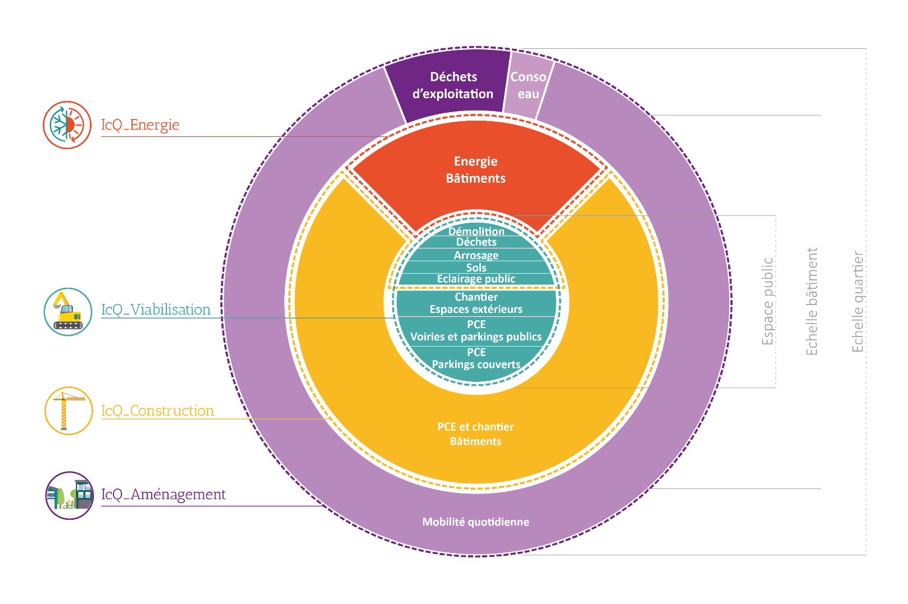

1. OBJECTIF BBCA
Construction raisonnée
Exploitation maitrisée
DONNEES GENERALES

Nom du projet | XXX |  | Date candidature
Maitre d'ouvrage |  |  | Certificateur
Contact |  |  | Niveau Visé
Localisation |  |  | Logiciel(s) utilisé(s)
Zone climatique | H1a
IAU | 1

Usage des sols
Mobilité
PROGRAMME
 | Surface [m²SDP] | Usagers | Usagers équivalents estimés
Maison individuelle |  |  | -
Logement collectif |  |  | -
Bureaux |  |  | -
Hôtel |  |  | -
Commerces |  |  | -
Supermarchés |  |  | -
Etablissements publics |  |  | -
Enseignement primaire |  |  | -
Enseignement secondaire |  |  | -
Université |  |  | -
Etablissement sportif |  |  | -
Usages et autres
Hôpital |  |  | -
Parking |  |  | -
Autres |  |  | -
 | - | - | -

INDICATEUR (première estimation)
IcQ_Aménagement |  | kgCO2e/ueq/an
Empreinte habitant |  | tCO2e/hab/an

